상품제안서
PP클리어화일(A5/0.6T/비닐6매) | 상품코드: S04365

 |  |  |  |  |  |  | 02-713-8555 | www.synergygift.co.kr
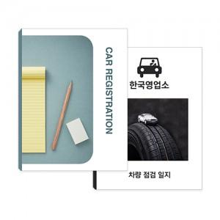

【상세/제작정보】 | 명함꽂이 가공시 50원 추가

【인쇄/포장옵션】 | 풀칼라 / 포장불가능

【공급단가】 | 수량 | 1,000~ | 2,000~ | 3,000~ | 5,000~ | 10,000~
*VAT별도 | 단가 | 1,040원 | 720원 | 630원 | 600원 | 490원

【상품 URL】 | https://www.synergygift.co.kr:443/src/goods_detail.php?gdno=452

